画面layout
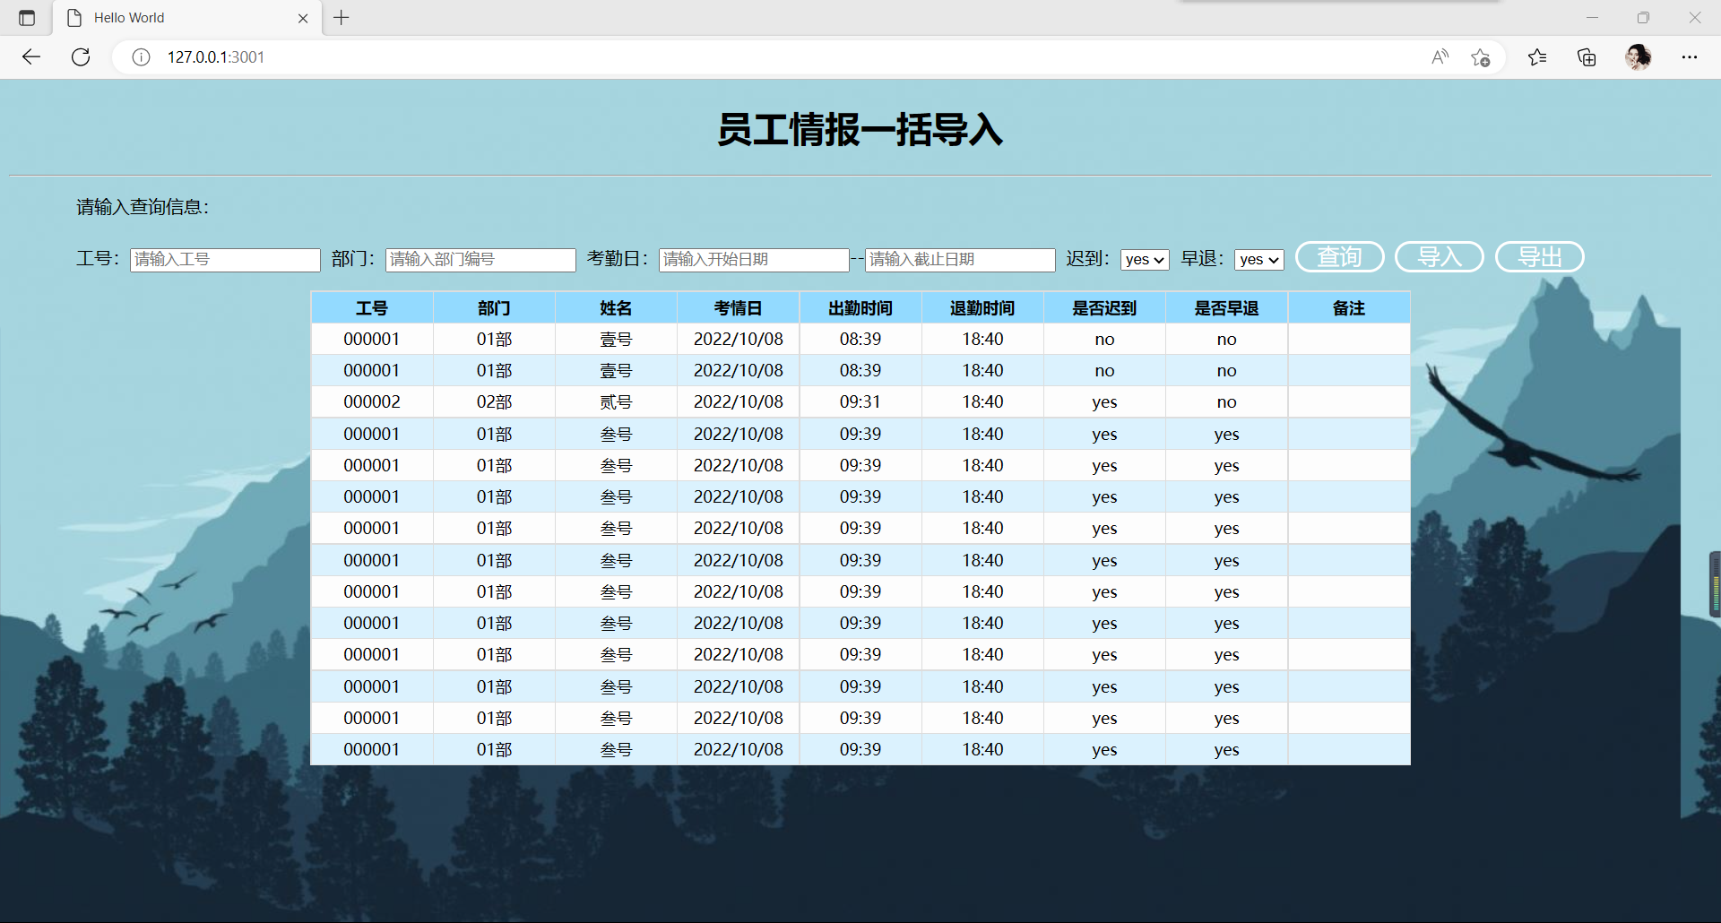
HYRON(D311)_考勤系统

画面名 | 员工情报一括导入画面 | 画面ID | 4 | 作成者 | 姜文俊 | 更新者

